تعليمات
لاتنسونا بصالح دعاؤكم
أ/أحمد سمير
صفحاتي علي مواقع التواصل الاجتماعي
كورساتي و ادوات اخر
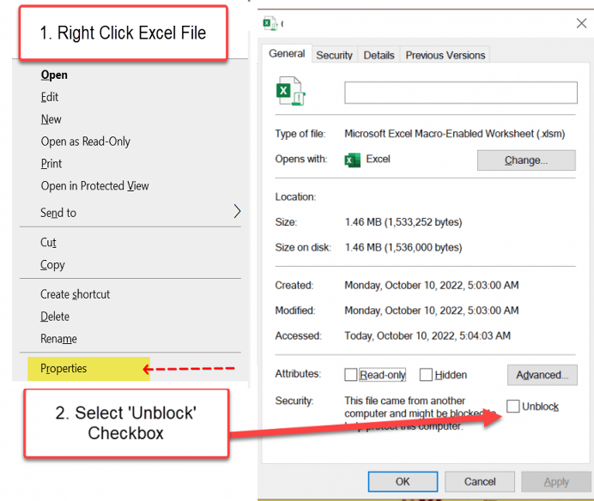
1-تاكد من تفعيل الميكرو قبل فتح الملف
2-بعد تحميل الملف اختر من الشريط الاصفر فى الاعلى تمكين
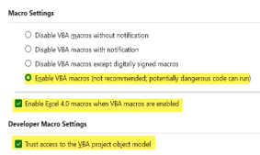
3-تاكد من تفعيل المكرو
1-File > Options > Trust Center > Trust Center Settings > Macro Settings > Enable All Macros
2. Go to File > Options > Trust Center > Trust Center Settings. To ensure this workbook functions correctly, please enable macros in your Excel settings.

Sheet1
حذف كلمة السر

حذف كلمة السر
VBA

